상품제안서
라볼레이 RB3 6K 6단 수동 195g 초경량 양우산(UPF50+) | 상품코드: F30889

 |  |  |  |  |  |  | 02-412-0044 | www.easy1.co.kr
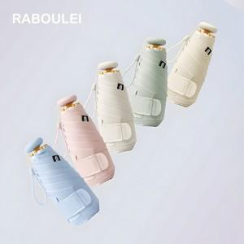

【상세/제작정보】 | 손잡이 인쇄불가

【인쇄/포장옵션】 | 풀칼라, 기타 / 포장지포장

【공급단가】 | 수량 | 50~ | 100~ | 300~ | 500~ | 1,000~
*VAT별도 | 단가 | 18,000원 | 17,700원 | 17,250원 | 16,950원 | 16,500원

【상품 URL】 | https://easy1.co.kr:443/src/goods_detail.php?gdno=30889

